상품제안서
국산 세도나X토네이도니들3색(0.7mm)(독일잉크/초초저점도) | 상품코드: S36537

 |  |  |  |  |  |  | 02-713-8555 | www.synergygift.co.kr
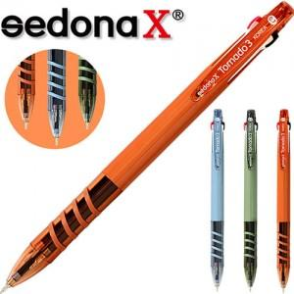

【상세/제작정보】 | <p><span style="font-size: 14pt;">※ 운임비 별도 발생 됩니다.</span></p>

【인쇄/포장옵션】 | 실크 / OPP(비닐)

【공급단가】 | 수량 | 300~ | 1,000~ | 3,000~ | 10,000~ | 30,000~
*VAT별도 | 웜그린 | 520원 | 479원 | 449원 | 434원 | 426원
 | 스카이블루 | 520원 | 479원 | 449원 | 434원 | 426원
 | 오렌지브라운 | 520원 | 479원 | 449원 | 434원 | 426원

【상품 URL】 | https://www.synergygift.co.kr:443/src/goods_detail.php?gdno=36537

